상품제안서
송월 30수 170g 항균세면타월 | 상품코드: S09239

 |  |  |  |  |  |  | 02-713-8555 | www.synergygift.co.kr
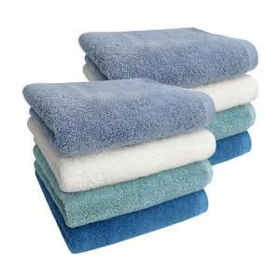

【상세/제작정보】 | <p>※종이상자 미선택시 기본 벌크 출고됩니다.</p>

【인쇄/포장옵션】 | 실크, 자수 / 포장지포장

【공급단가】 | 수량 | 100~ | 300~ | 500~ | 1,000~ | 3,000~
*VAT별도 | 연하늘 | 5,530원 | 5,450원 | 5,320원 | 5,110원 | 4,890원
 | 흰색 | 5,530원 | 5,450원 | 5,320원 | 5,110원 | 4,890원
 | 옥색 | 5,530원 | 5,450원 | 5,320원 | 5,110원 | 4,890원
 | 파랑 | 5,530원 | 5,450원 | 5,320원 | 5,110원 | 4,890원

【상품 URL】 | https://www.synergygift.co.kr:443/src/goods_detail.php?gdno=19930

